自動フォルダ作成V002
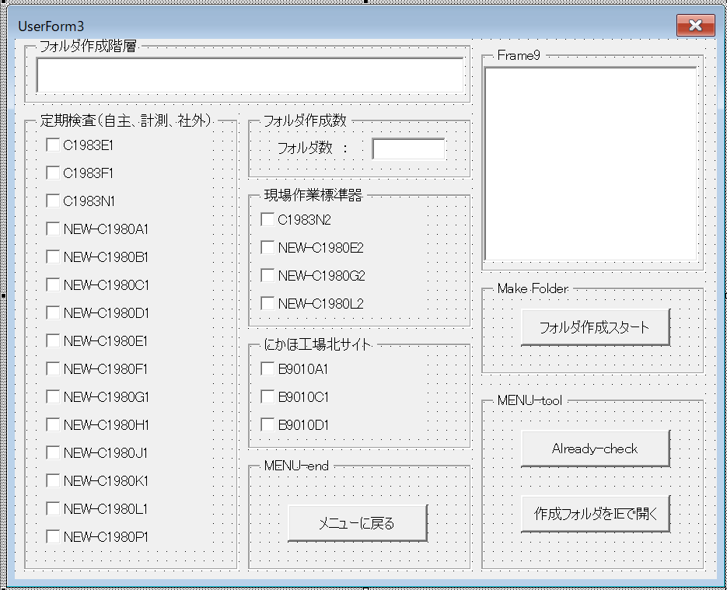
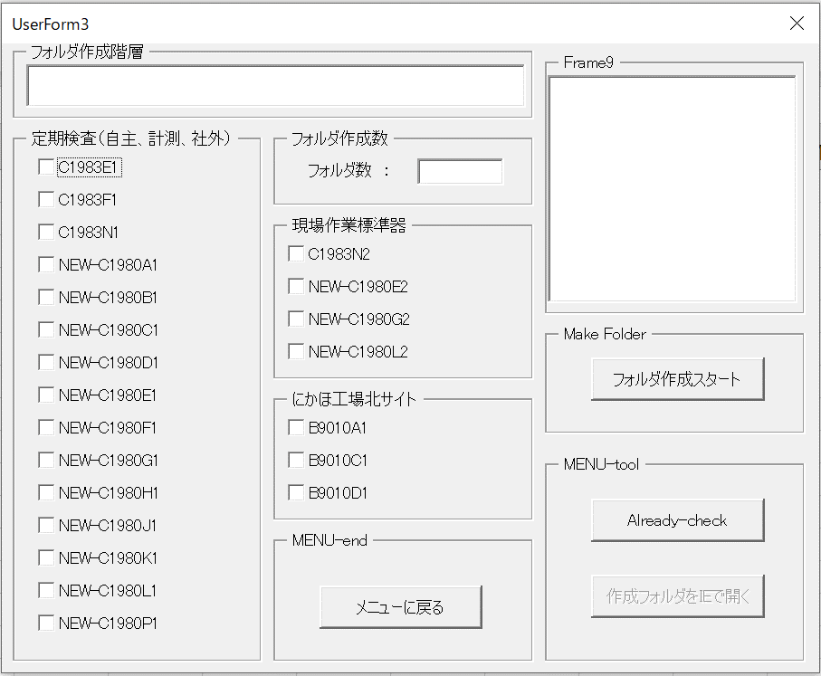
自動チェックフォルダ作成ツール |  | 2022年4月7日（木）
【1】トップメニュー
 | 設計メニュー |  | 実行時メニュー
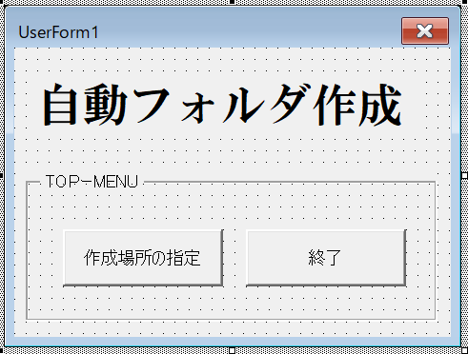
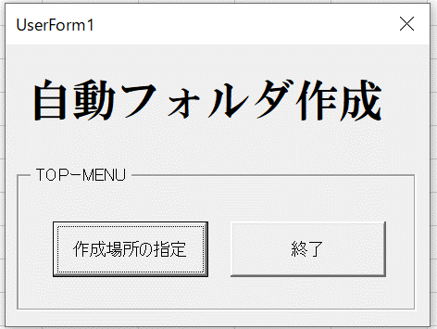

【２】コモンダイヤログ（フォルダー選択用） |  |  | 実行後ダイヤログ
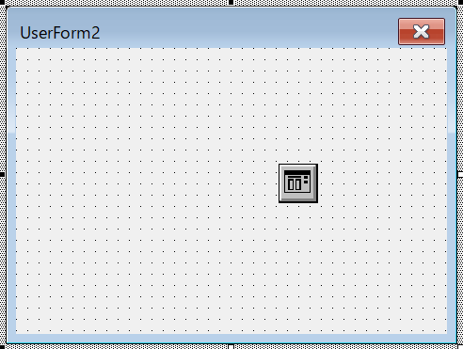
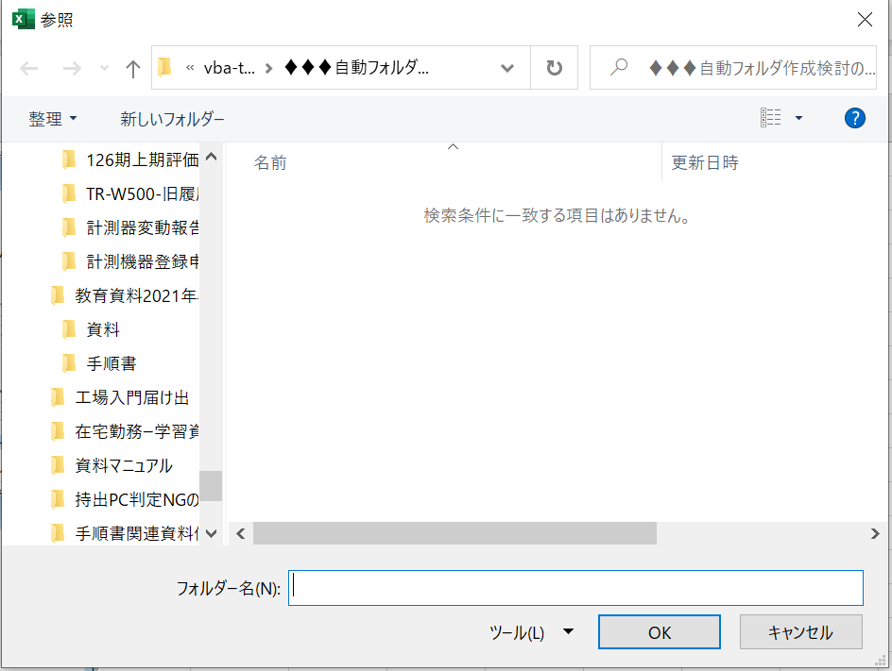

【３】作成フォルダチェックフォーム |  |  | 実行後チェックボックスチェック用フォーム

バージョン管理-変更履歴
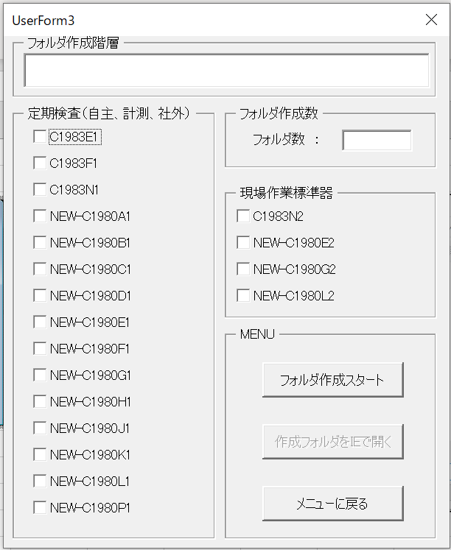
バージョンアップ履歴 |  | 最新の更新分が一番上になります。

2022-04-12 | UserForm3のバグフィクス
 | バージョンアップ:Version.002
 | ファイル名：2022APR12-automake-folderV002.xlsm
 | ■テスト運用配布
 | ■ソフトウェア上エクスプローラ表示の追加表示されていた
 | 部分をリストボックスの初期化追加にて追加表示エラー回避した
 | （エクスプローラボタンを繰り返し押すと同じファイルが追加
 | されるバグ）
 | ①Already-check ボタン1回目のリストボックス
 | C1983E1
 | C1983F1
 | C1983N1

 | ②Already-check ボタン2回目のリストボックス
 | C1983E1 |  | 対策後 | C1983E1
 | C1983F1 |  |  | C1983F1
 | C1983N1 |  |  | C1983N1
 | C1983E1
 | C1983F1
 | C1983N1

 | 最終UserForm３

2022-04-07 | フォルダチェックボタン追加 |  | バージョン変更無し（初回のテスト期間内の修正）
 | ファイル名：2022APR04-automake-folder001.xlsm
 | ■メニューの細区分け実施(
 | ■作成フォルダ表示リストボックス追加
 | ■にかほ工場3部門追加

2022-04-04 | バージョン：Version.001
 | ファイル名：2022APR04-automake-folder001.xlsm

